Cenário 1 - Login
Projeto: | PharmaSensors
Codigo da Demanda | A-416
Analista: | Raissa Arantes
Data : | 2019-05-13
Versão: | 00.00.001

Objetos | Local Git
Login.js
Cadastro.js

Caso de Teste: | Testar os cenários de Login do Usuário

Pré-Requisitos:
Usuário precisa estar cadastrado no sistema

Id do TC | Cenário | Condição/Iteração com sistema | Massa de Teste | Esperado / Valor esperado | Print Screen da Tela Esperada | Status – Desenvolvimento | Status – Qualidade | PrintScreen Evidência
RF-04-01 | Permitir o login no sistema utilizando email e senha | Abrir o site institucional do PharmaSensors, clicar na opção do menu 'login'; Inserir o email do usuário no campo e-mail; ir para o campo senha | Email do usuário = fausto@gmail.com | Ser redirecionado para a tela do usuário |  | Feito | Atingiu o esperado | N/A
RF-04-02 | Permitir o login no sistema utilizando email e senha | Abrir o site institucional do PharmaSensors, clicar na opção do menu 'login'; Inserir o email do usuário no campo e-mail; ir para o campo senha | Email do usuário = fausto1@gmail.com | Exibir a mensagem de erro "Email/Login Inválido"; voltar para campo Login | 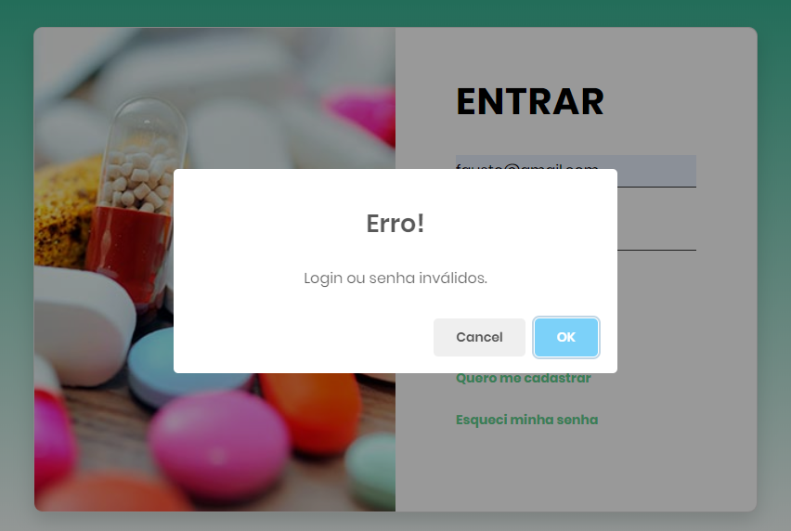 | Feito | Atingiu o esperado | N/A
RF-04-03 | Permitir o login no sistema utilizando email e senha | Abrir o site institucional do PharmaSensors, clicar na opção do menu 'login'; inserir o email do usuário no campo e-mail; não inserir o campo senha | Email do usuário = fausto@gmail.com | Exibir a mensagem de erro "Preencha esse campo!"; voltar para campo Login |  | Feito | Atingiu o esperado | N/A
RF-04-04 | Permitir o login no sistema utilizando email e senha | Abrir o site institucional do PharmaSensors, clicar na opção do menu 'login'; não inserir o email do usuário no campo e-mail; ir para o campo senha | Email do usuário = null/em branco | Exibir a mensagem de erro "Preencha esse campo!"; voltar para campo Login | 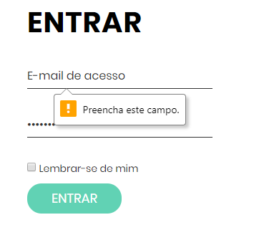 | Feito | Atingiu o esperado | N/A
RF-04-05 | Mensagem de Recuperar a Senha | Clicar na opção 'esqueci a senha'; é redirecionado a tela correspondente; Colocar nome e e-mail; Preencher Mensagem | Email do cliente = fausto@gmail.com | O sistema deve enviar um Email ao administrador com a mensagem do cliente. |  | Feito | Atingiu o esperado | N/A
RF-04-06 | Mensagem de Recuperar a Senha | Clicar na opção 'esqueci a senha'; é redirecionado a tela correspondente; Colocar nome e e-mail; não preencher Mensagem | Email do cliente = fausto@gmail.com | Exibir a mensagem de erro = "Por favor preencha esse campo" |  | Feito | Atingiu o esperado | N/A

Tester: | Vitória Cristina
Data de homologação: | 2019-06-02

